Ark1
Ventilation af koldt tagrum med gitterspær
Nr | Af Michael Pedersen
1 |  |  |  |  | For huse >16 m i dybde: |  |  |  |  | For huse < 8 m og 8 - 16 m i dybde:
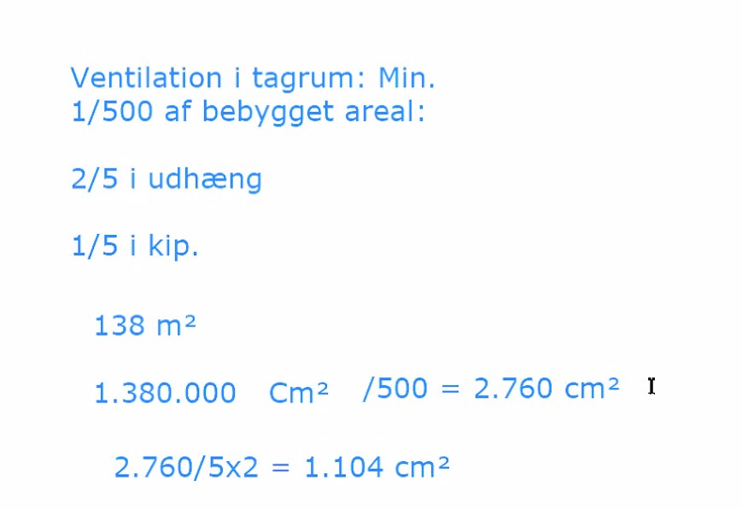
2 |  | Bebygget areal: | 138.51 | m2

 |  | Længde af murværk: | 17.1 | m
3 |  | dybde af murværk: | 8.1 | m
6 |  | 1/500 af bebygget areal: | 2,770 | cm2
7
8 |  | 1/5 i kip: | 554 | cm2
9
10 |  | 2/5 i udhæng: 2/5 til hvert udhæng | 1,108 | cm2 |  | Underbeklædning med 10 mm afstand giver udluftning:
11 |  |  |  |  |  | 1 | styk underbeklædning | 200 | cm2/m
12 |  | Udluftning i udhæng (uden insektnet & snefang): |  |  |  | 2 | styk underbeklædning | 300 | cm2/m
13 |  | Min. antal underbekl. Med 10 mm afstand: | 1 | Styk |  | 3 | styk underbeklædning | 400 | cm2/m
14 |  | Udluftning med underbeklædning/[m]: | 65 | cm2/m |  | 4 | styk underbeklædning | 500 | cm2/m
15 |  | Udluftning af underbeklædning for hus: | 1,108 | cm2 |  | 5 | styk underbeklædning | 600 | cm2/m
16 |  | Jf. BR18, (SBI 273, punkt 2.3) | Krav opfyldt |  |  | 6 | styk underbeklædning | 700 | cm2/m
17 |  | Udluftning i udhæng med insektnet eller snefang: |  |  |  | 7 | styk underbeklædning | 800 | cm2/m
18 |  | Med insektnet skal areal fordobles: | 2,216 | cm2 |  | 8 | styk underbeklædning | 900 | cm2/m
19 |  | Med snefang skal areal Fordobles: | 2,216 | cm2 |  | 9 | styk underbeklædning | 1000 | cm2/m
20 |  | Min. antal underbekl. med 10 mm afstand: | 1 | Styk |  | 10 | styk underbeklædning | 1100 | cm2/m
21 |  | Udluftning med underbeklædning/[m]: | 130 | cm2/m |  | For huse < 8 m og 8 - 16 m i dybde: Jf. SBI 273, punkt 2.3
22 |  | Udluftning af underbeklædning for hus: | 2,216 | cm2 |  | Afstand undertag og mineraluld for varmt tag |  | 45 | mm (også fast undertag)
23 |  | Jf. BR18, (SBI 273, punkt 2.3) | Krav opfyldt |  |  | Afstand undertag og mineraluld for koldt tag |  | 70 | mm (banevarer og træfiberplader)
24 |  | Udluftning i kip:
25 |  | Ved udluftning i kip pr. [m]: | 32 | cm2/m
26 |  | Luftspalte i kip: | 3.24 | cm/m
27 |  | Udluftning udgør : | 554 | cm2/m
28 |  | Jf. BR18, (SBI 273, punkt 2.3) | Krav opfyldt
29 |  | Med ventilationsstuds, i stedet for i udluftning i kip:
30 |  | Gældende taghældning > 10°
31 |  | Antal ventilationsstudser (50 cm2): Huse < 8 m og 8 - 16 m | 34 | Styk i alt
32 |  | Antal ventilationsstudser (100 cm2): Huse > 16 m | 34 | Styk i alt
33 |  | OBS! Der tages højde for skorsten, valm, kvist og skotrende ved antal ventilationsstudser

